Hoja1
2023-06-26 14:04:20

LA PAZ 28 - HAEDO 4460-2005
BUENOS AIRES luquearti@gmail.com
____________________________________________________________________________________

TIRAFONDOS
Cabeza hexagonal Zincados

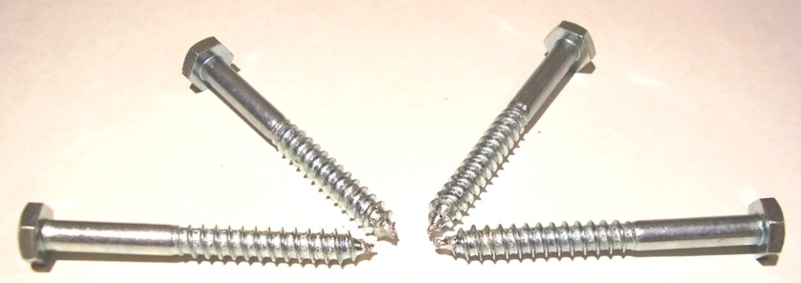

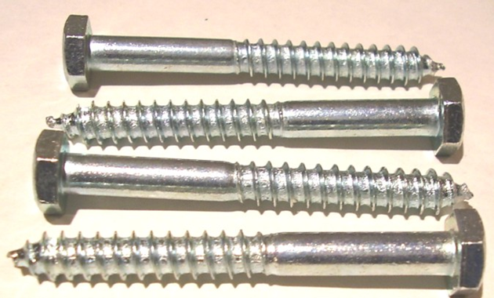

Precios por 100unds
TIRAFONDOS DE 3/16 (5MM)
COD. | DESCRIPCION | PRECIO x 100unds
T-218 | % TIRAFONDOS 3/16 x 1" | 783.54
T-219 | % TIRAFONDOS 3/16 x 1"1/4 | 933.44
T-220 | % TIRAFONDOS 3/16 x 1"1/2 | 1045.86
T-221 | % TIRAFONDOS 3/16 x 1"3/4 | 1126.83
T-222 | % TIRAFONDOS 3/16 x 2" * | 1194.97
T-223 | % TIRAFONDOS 3/16 x 2"1/4 | 1341.71
T-224 | % TIRAFONDOS 3/16 x 2"1/2 | 1472.74
T-225 | % TIRAFONDOS 3/16 x 2"3/4 | 1580.18
T-226 | % TIRAFONDOS 3/16 x 3" | 1666.66

TIRAFONDOS DE 1/4 (6,5MM)
COD. | DESCRIPCION | PRECIO x 100unds
T-228 | % TIRAFONDOS 1/4 x 1" | 987.95
T-229 | % TIRAFONDOS 1/4 x 1"1/4 | 1103.77
T-230 | % TIRAFONDOS 1/4 x 1"1/2 | 1211.22
T-231 | % TIRAFONDOS 1/4 x 1"3/4 | 1410.37
T-232 | % TIRAFONDOS 1/4 x 2" * | 1538.26
T-233 | % TIRAFONDOS 1/4 x 2"1/4 | 1711.21
T-234 | % TIRAFONDOS 1/4 x 2"1/2 | 1926.10
T-235 | % TIRAFONDOS 1/4 x 2"3/4 | 2004.71
T-236 | % TIRAFONDOS 1/4 x 3" | 2214.36
T-237 | % TIRAFONDOS 1/4 x 3"1/4 | 2476.41
T-238 | % TIRAFONDOS 1/4 x 3"1/2 | 2686.06
T-240 | % TIRAFONDOS 1/4 x 4" | 3013.62
T-242 | % TIRAFONDOS 1/4 x 4"1/2 | 3301.88
T-244 | % TIRAFONDOS 1/4 x 5" | 3629.45
T-245 | % TIRAFONDOS 1/4 X 5 1/2 | 5555.55
T-246 | % TIRAFONDOS 1/4 X 6" | 5896.22

TIRAFONDOS DE 5/16 (8MM)
COD. | DESCRIPCION | PRECIO x 100unds
TIR-241 | % TIRAFONDO 5/16 X 1. 1/4 | 1768.86
TIR-242 | % TIRAFONDOS 5/16 x 1"1/2 | 2015.20
TIR-243 | % TIRAFONDOS 5/16 x 1"3/4 | 2172.43
TIR-244 | % TIRAFONDOS 5/16 x 2" | 2209.12
TIR-245 | % TIRAFONDOS 5/16 x 2"1/4 | 2486.89
TIR-246 | % TIRAFONDOS 5/16 X 2"1/2 | 2682.91
TIR-247 | % TIRAFONDO 5/16 X 2 3/4 | 2990.04
TIR-248 | % TIRAFONDOS 5/16 X 3" | 3210.17
TIR-248/1 | % TIRAFONDOS 5/16 X 3"1/4 | 3734.27
TIR-249 | % TIRAFONDOS 5/16 X 3"1/2 | 4051.36
TIR-250 | % TIRAFONDOS 5/16 X 4" | 4507.33
TIR-251 | % TIRAFONDOS 5/16 X 4 1/2 | 4965.92
TIR-252 | % TIRAFONDOS 5/16 X 5" | 5505.75
TIR-253 | % TIRAFONDOS 5/16 X 5 1/2 | 7599.57
TIR-254 | % TIRAFONDOS 5/16 X 6" | 8464.34

TIRAFONDOS DE 3/8 (9,5MM)
COD. | DESCRIPCION | PRECIO x 100unds
TIR-261 | % TIRAFONDO 3/8 X 1 3/4 | 3144.65
TIR-262 | % TIRAFONDO 3/8 x 2 | 3249.47
TIR-264 | % TIRAFONDOS 3/8 X 2 1/2 | 3799.78
TIR-265 | % TIRAFONDOS 3/8 X 2 3/4 | 4166.66
TIR-266 | % TIRAFONDOS 3/8 X 3 | 4585.95
TIR-267 | % TIRAFONDOS 3/8 X 3 1/4 | 5607.96
TIR-268 | % TIRAFONDOS 3/8 X 3 1/2 | 5830.71
TIR-269 | % TIRAFONDOS 3/8 X 4 | 6472.73
TIR-270 | % TIRAFONDOS 3/8 X 4 1/2 | 7101.67
TIR-271 | % TIRAFONDOS 3/8 X 5 | 7861.62

PRECIO X 100 UNIDADES

